g1-8
Les individus qui économisent l'énergie sont également susceptibles de faire des choix durables en matière de consommation alimentaire
Pourcentage de répondants consommant des aliments de saison, groupés en fonction du comportement en matière d’économies d'énergie

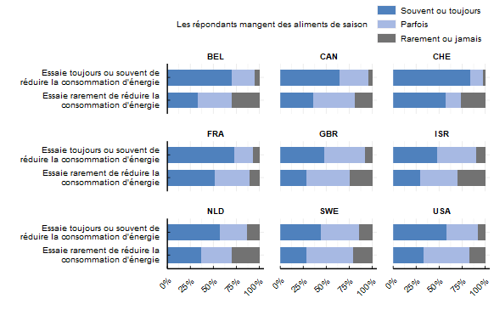

Note: la question sur les aliments de saison était la suivante : « À quelle fréquence mangez-vous des aliments de saison ? » Les répondants pouvaient choisir jamais ou rarement, parfois, souvent ou toujours. Les répondants sont groupés en fonction du comportement en matière d’économies d'énergie. La question posée aux répondants est la suivante : "À quelle fréquence effectuez-vous les actions suivantes au quotidien ?". Le graphique montre le comportement moyen parmis toutes les actions de réduction d'énergie.
Source: OCDE (2022), Enquête de l’OCDE sur les politiques de l’environnement et l’évolution des comportements individuels

Pays | L'utilisation De L'énergie | La Consommation Alimentaire Saisonnière | Proportion
BEL | Essaie rarement de réduire la consommation d'énergie | Rarement ou jamais | 0.30
BEL | Essaie rarement de réduire la consommation d'énergie | Parfois | 0.37
BEL | Essaie rarement de réduire la consommation d'énergie | Souvent ou toujours | 0.33
BEL | Essaie toujours ou souvent de réduire la consommation d'énergie | Rarement ou jamais | 0.05
BEL | Essaie toujours ou souvent de réduire la consommation d'énergie | Parfois | 0.25
BEL | Essaie toujours ou souvent de réduire la consommation d'énergie | Souvent ou toujours | 0.70
CAN | Essaie rarement de réduire la consommation d'énergie | Rarement ou jamais | 0.19
CAN | Essaie rarement de réduire la consommation d'énergie | Parfois | 0.45
CAN | Essaie rarement de réduire la consommation d'énergie | Souvent ou toujours | 0.36
CAN | Essaie toujours ou souvent de réduire la consommation d'énergie | Rarement ou jamais | 0.04
CAN | Essaie toujours ou souvent de réduire la consommation d'énergie | Parfois | 0.31
CAN | Essaie toujours ou souvent de réduire la consommation d'énergie | Souvent ou toujours | 0.65
CHE | Essaie rarement de réduire la consommation d'énergie | Rarement ou jamais | 0.26
CHE | Essaie rarement de réduire la consommation d'énergie | Parfois | 0.17
CHE | Essaie rarement de réduire la consommation d'énergie | Souvent ou toujours | 0.57
CHE | Essaie toujours ou souvent de réduire la consommation d'énergie | Rarement ou jamais | 0.02
CHE | Essaie toujours ou souvent de réduire la consommation d'énergie | Parfois | 0.14
CHE | Essaie toujours ou souvent de réduire la consommation d'énergie | Souvent ou toujours | 0.84
FRA | Essaie rarement de réduire la consommation d'énergie | Rarement ou jamais | 0.11
FRA | Essaie rarement de réduire la consommation d'énergie | Parfois | 0.38
FRA | Essaie rarement de réduire la consommation d'énergie | Souvent ou toujours | 0.51
FRA | Essaie toujours ou souvent de réduire la consommation d'énergie | Rarement ou jamais | 0.07
FRA | Essaie toujours ou souvent de réduire la consommation d'énergie | Parfois | 0.20
FRA | Essaie toujours ou souvent de réduire la consommation d'énergie | Souvent ou toujours | 0.73
GBR | Essaie rarement de réduire la consommation d'énergie | Rarement ou jamais | 0.24
GBR | Essaie rarement de réduire la consommation d'énergie | Parfois | 0.47
GBR | Essaie rarement de réduire la consommation d'énergie | Souvent ou toujours | 0.28
GBR | Essaie toujours ou souvent de réduire la consommation d'énergie | Rarement ou jamais | 0.08
GBR | Essaie toujours ou souvent de réduire la consommation d'énergie | Parfois | 0.44
GBR | Essaie toujours ou souvent de réduire la consommation d'énergie | Souvent ou toujours | 0.48
ISR | Essaie rarement de réduire la consommation d'énergie | Rarement ou jamais | 0.30
ISR | Essaie rarement de réduire la consommation d'énergie | Parfois | 0.41
ISR | Essaie rarement de réduire la consommation d'énergie | Souvent ou toujours | 0.29
ISR | Essaie toujours ou souvent de réduire la consommation d'énergie | Rarement ou jamais | 0.10
ISR | Essaie toujours ou souvent de réduire la consommation d'énergie | Parfois | 0.42
ISR | Essaie toujours ou souvent de réduire la consommation d'énergie | Souvent ou toujours | 0.47
NLD | Essaie rarement de réduire la consommation d'énergie | Rarement ou jamais | 0.30
NLD | Essaie rarement de réduire la consommation d'énergie | Parfois | 0.34
NLD | Essaie rarement de réduire la consommation d'énergie | Souvent ou toujours | 0.36
NLD | Essaie toujours ou souvent de réduire la consommation d'énergie | Rarement ou jamais | 0.13
NLD | Essaie toujours ou souvent de réduire la consommation d'énergie | Parfois | 0.30
NLD | Essaie toujours ou souvent de réduire la consommation d'énergie | Souvent ou toujours | 0.57
SWE | Essaie rarement de réduire la consommation d'énergie | Rarement ou jamais | 0.21
SWE | Essaie rarement de réduire la consommation d'énergie | Parfois | 0.51
SWE | Essaie rarement de réduire la consommation d'énergie | Souvent ou toujours | 0.28
SWE | Essaie toujours ou souvent de réduire la consommation d'énergie | Rarement ou jamais | 0.15
SWE | Essaie toujours ou souvent de réduire la consommation d'énergie | Parfois | 0.41
SWE | Essaie toujours ou souvent de réduire la consommation d'énergie | Souvent ou toujours | 0.44
USA | Essaie rarement de réduire la consommation d'énergie | Rarement ou jamais | 0.17
USA | Essaie rarement de réduire la consommation d'énergie | Parfois | 0.49
USA | Essaie rarement de réduire la consommation d'énergie | Souvent ou toujours | 0.33
USA | Essaie toujours ou souvent de réduire la consommation d'énergie | Rarement ou jamais | 0.08
USA | Essaie toujours ou souvent de réduire la consommation d'énergie | Parfois | 0.34
USA | Essaie toujours ou souvent de réduire la consommation d'énergie | Souvent ou toujours | 0.58

